Лист1
ID | Summary | Severity | Description | Atachment
1 | Головна сторінка: На останньому слайді в верхньому правому куті відсутня кнопка "Пропустити" | Trivial | Вхід в систему здійснено через демо-вхід STR: 1.Запустити додаток 2.Відкрити бокове меню в лівому верхньому куті екрану 3.Вибрати Налаштування - Огляд додатку 4.Перегорнути до останнього слайду Result: Відсутня кнопка "Прорустити" Expected result: Кнопка "Пропустити" має знаходитися у верхньому правому куті | 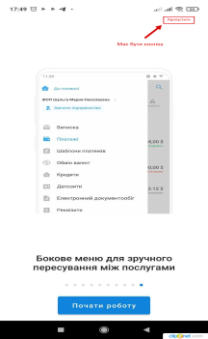

2 | Бокове меню: Некоректний перехід між вкладками всередині меню | Minor | Вхід в систему здійснено через демо-вхід STR: 1.Запустити додаток 2.Відкрити бокове меню в лівому верхньому куті екрану 3.Вибрати Новини 4.Звернути увагу на перехід між вкладками Result: Швидкий показ головного екрану при переході між вкладками Expected result: Одразу повинна відображатися вибрана опція | https://drive.google.com/file/d/1nyx3aCYsnphN1Q716DkH95KlnnL5YcBy/view?usp=sharing
3 | Налаштування компаній: Якщо вже в цьому меню є опція для видалення компанії - можливо, варто додати опцію "Додати компанію" | Improve | Вхід в систему здійснено через демо-вхід STR: 1.Запустити додаток 2.Відкрити бокове меню в лівому верхньому куті екрану 3.Вибрати Налаштування - Налаштування інтерфейсу - Налаштування компаній Result: Відображається існуюча компанія та опція видалення Expected result: Присутня опція "Додати компанію"
4 | Відображення вкладок у модулі "Платежі": Всі вкладки задізейблені | Critical | Вхід в систему здійснено через демо-вхід STR: 1.Запустити додаток 2.Відкрити бокове меню в лівому верхньому куті екрану 3.Вибрати Налаштування - Налаштування інтерфейсу - Відображення вкладок у модулі "Платежі" 4.Понатискати на всі вкладки, які є в меню 5.Натиснути "Зберегти" Result: Всі вкладки задізейблені, при збереженні відображається повідомлення про помилку Expected result: Вкладки мають бути активні для вибору | 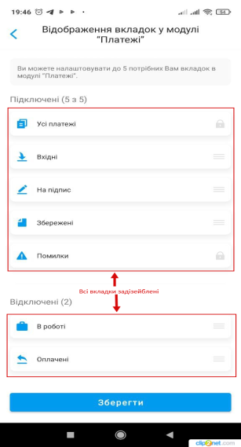 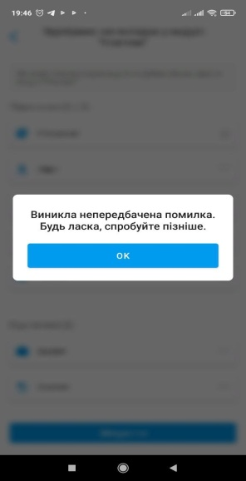
5 | Тарифний план: при натисканні на вкладку відображається екран завантаження, вкладка не відкривається | Critical | Вхід в систему здійснено через демо-вхід STR: 1.Запустити додаток 2.Відкрити бокове меню в лівому верхньому куті екрану 3.Вибрати Налаштування - Тарифний план Result: Вкладка не відкривається, відображається екран завантаження Expected result: Вкладка повинна відкритися | 

6 | Сповіщення: При виборі "Операції за рахунками" не відбувається з'єднання | Critical | Вхід в систему здійснено через демо-вхід STR: 1.Запустити додаток 2.В верхній частині екрану "Сповіщення" 3.Вибрати Операції за рахунками Result: Відображається порожня сторінка, в верхній частині екрану - "З'єднання... Expected result: Сторінка повинна завантажуватися | 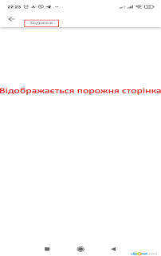

7 | Сповіщення: При виборі "Сповіщення" не відбувається з'єднання | Critical | Вхід в систему здійснено через демо-вхід STR: 1.Запустити додаток 2.В верхній частині екрану "Сповіщення" 3.Вибрати Сповіщення Result: Відображається порожня сторінка, в верхній частині екрану - "З'єднання... Expected result: Сторінка повинна завантажуватися | 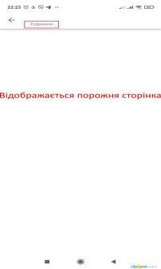

8 | Реквізити: Неможливо поділитися реквізитами валютного рахунку при натисканні на іконку "Поділитися" | Major | Вхід в систему здійснено через демо-вхід STR: 1.Запустити додаток 2.На головній сторінці в блоці з реквізитами натиснути іконку "Поділитися" 3.На вкладці "Всі рахунки" в блоці валютного рахунку натиснути іконку "Поділитися" Result: Відбувається короткочасне завантаження, користувач залишається на сторінці з рахунками Expected result: Відображається вікно "Відправити реквізити у" та варіанти додатків для здійснення відправки реквізитів | https://drive.google.com/file/d/1ZC6dhEcnBlTOEfGdX5HL2bZ0RBD4WZa_/view?usp=sharing
9 | Реквізити: Неможливо поділитися реквізитами валютного рахунку при натисканні на блок валютного рахунку | Major | Вхід в систему здійснено через демо-вхід STR: 1.Запустити додаток 2.На головній сторінці в блоці з реквізитами натиснути іконку "Поділитися" 3.На вкладці "Всі рахунки" на блок валютного рахунку Result: Відображається індикатор завантаження та попереджувальне повідомлення: "Увага! Назву та адресу компанії вкажіть англійською мовою, відповідно до статусу". Сторінка не завантажується Expected result: Завантажується сторінка з інформацією про рахунок та кнопкою "Поділитися" | 

